工作安排
 | SRS |  | Me |  | foer
 |  | 设置数据并传达 |  |  | 1.loan页面的产品图标，增加一种绯色表示无效状态。就是说每个产品两张图片
 |  | 分行数据详细化 | data-center=>credit |  | 2.loan页面的广告图还是不好看，感觉自己手上有两部手机。
 |  | 重装.COS 和0702版本 |  |  |  | 找一张种子发芽的图片，加文字 LET'S HELP YOU
 |  |  | cut SMS TASK |  | 3. Trial 下面的颜色太鲜艳了，能否调到色差没那么大
 |  | 安排一个会议我重新解释下credit | Acccess By Root Account On Browser
 |  | 关注细节
 |  | 关于topup | 统一开关
 |  |  | 统一权限和开关
 |  |  | counter的菜单加开关

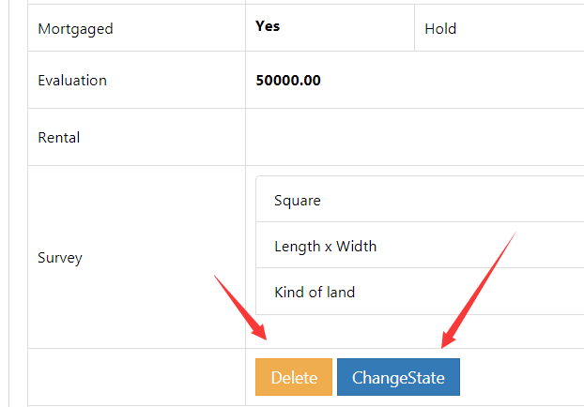
seven
 |  |  | seven
 |  |  | 1. suggest/grant credit的右侧表现，要把for category表现出来
 |  |  | 2. data-center的certification不是那样，要体现，check的人，照片，抵押状况

 |  |  | met
 |  |  | 1. 首页=>credit=>history 点击有数据解析错误，应该是空数据没处理好，表现的expire_time那个字段的数据表现错了
 |  |  |  | grant_time/expire_time
 |  |  | 2. 产品详情去掉那个 apply online的按钮(我们现在很多改版的目的就是让入口单一化，不要让人无所适从）
 |  |  | 3.loan=>产品进去后=>repayment无效时字体颜色没有变(应该和loan无效状态的字体颜色一致,白色)
 |  |  | 已分配产品不管有没有信用，repay按钮都要有效，因为可能存在没还的贷款。
 |  |  | 4. 单个产品点击进去后，顶部抬头不应该都是samrithisak，应该是category的名字
 |  |  | 5.产品详细页的desciption字体太小
 |  |  | gill：
 |  |  | 1.loan主页面，未分配的category显示绯色图片，已分配的显示现在那种颜色，去掉那个红点，看着好像不协调。
 |  |  | 2. loan页面，未分配产品点击进去后和已分配产品界面一样（反正laon、repay两个按钮都是无效的).去掉recently，
 |  |  |  | 在中间空白地带显示 YOU MAY NOT HAVE AUTHORITY,BUT YOU CAN ALLPY NOW.
 |  |  | 3.底部导航栏文字大写HOME LOAN ME
 |  |  | 4.顶部Title文字大写

 |  |  | tang
 |  |  | 更新的sql语句有错

 |  |  | allics
 |  |  | 1.我改了repyament里获取scheme的逻辑。Signle的应该都出来，逾期的也应该出来
 |  |  | 2. loan的时候没有限制当前category的balance，现在限制的只是总额
 |  |  | 2. 现在知道category_id对应的抵押物了，去member_credit_grant_assets里找，一看有没有，有的话如果有软的，然后才按硬的算
 |  | 0.27945205479 | 3.好像计算有问题，以200的5天为例
 |  |  | 4.还款能力，多个合同累计超过没做判断

 |  |  | tang/cony
 |  |  | loan没有限制当前产品的credit_balance，只是限制了总额
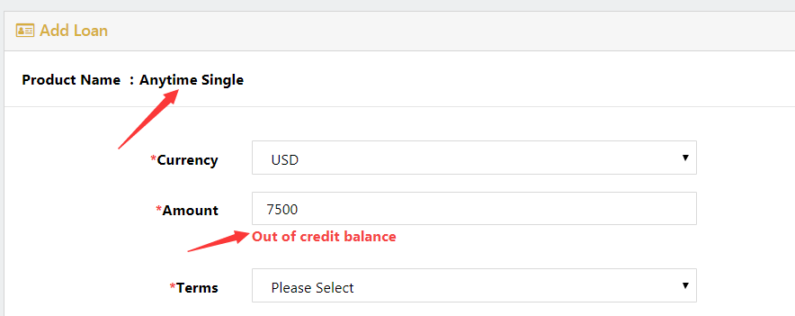
 |  |  |  |  |  | 上面箭头所示处要显示成 Car Loan : Anytime single 之类的样式

credit
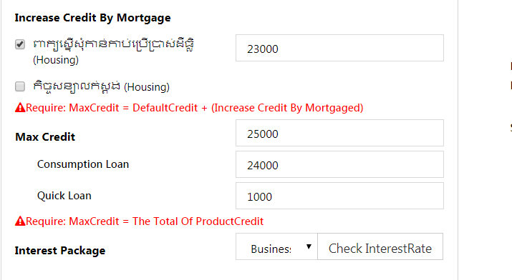
approve credit(BM) | 是否允许operator编辑个人信息
approve Credit(Operator) | 是否允许operator编辑资产 |  | 先隐藏operator提交信用申请=>因为要绕开co，走另一条授信流程
 | 信用有效期的问题
 | 提交信用申请的问题
 |  | BM选择资产是否需要抵押 |  |  | 不要求全部抵押
 |  | 保存的时候要判断资产是否已经抵押，已经抵押则不能继续
 | 重新授信的问题 |  | 重新授信额度不能低于未完贷款总额
 |  |  | 增加还是替换 |  | 替换的话会把上次的grant设置为 过期
 |  |  | 还完贷款更新credit，要根据当前合同的grant_id的状态，如果是过期了就不加回去
 |  |  | 如果还有等待签约的grant，不能重新授信

 | cut |  | 减掉信用额度不能低于未完贷款总额

member_credit_grant_product | grant_id | product_id | credit
member_credit_product | member_id | product_id | credit | udpate_time

